TR 樓層平面圖
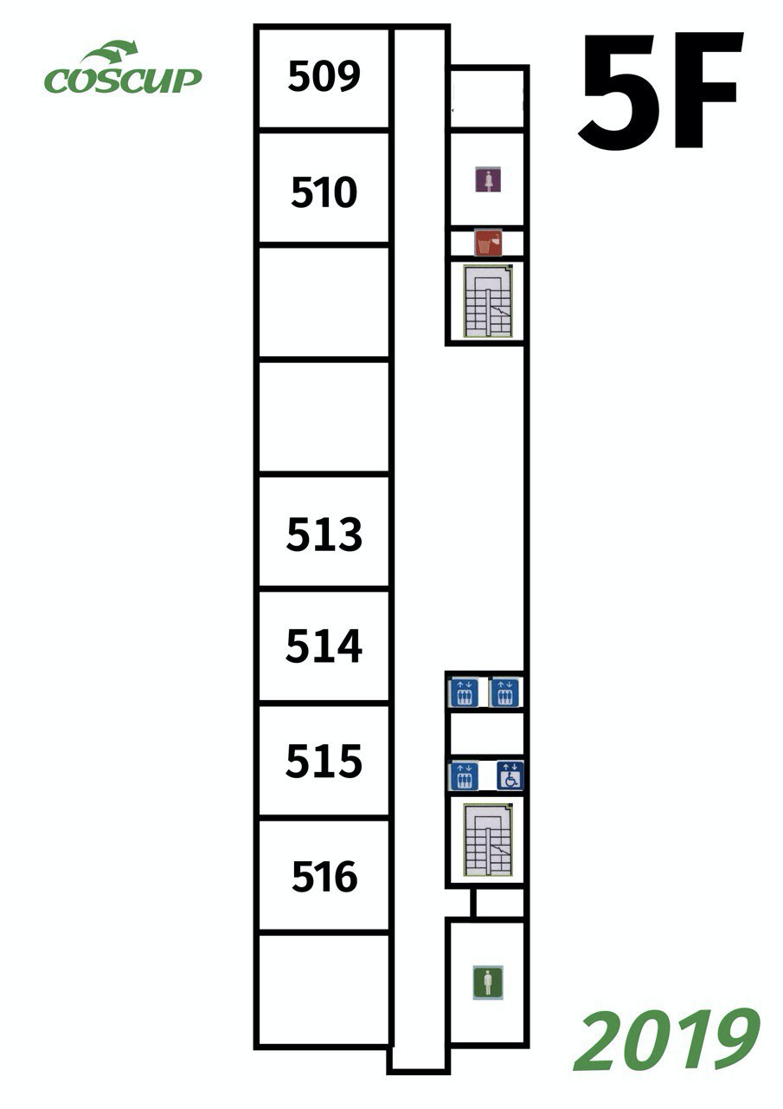
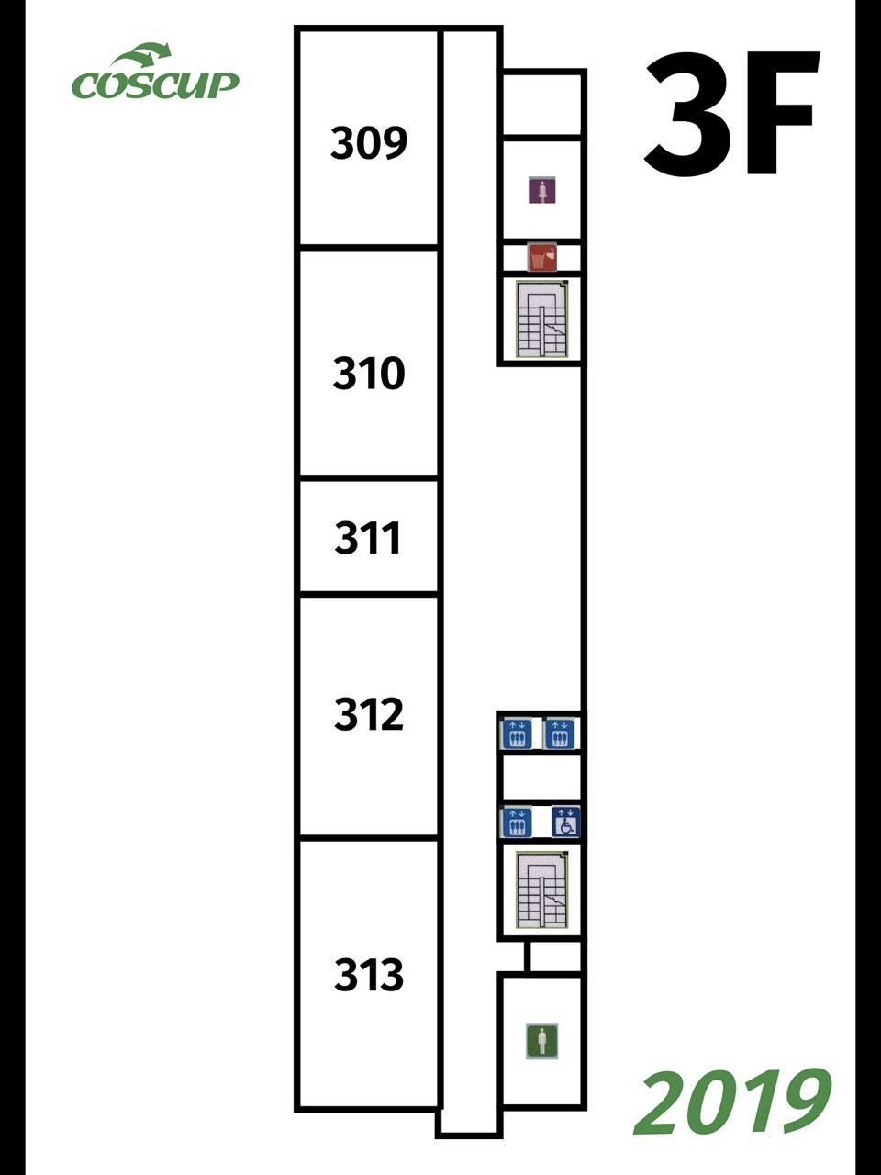
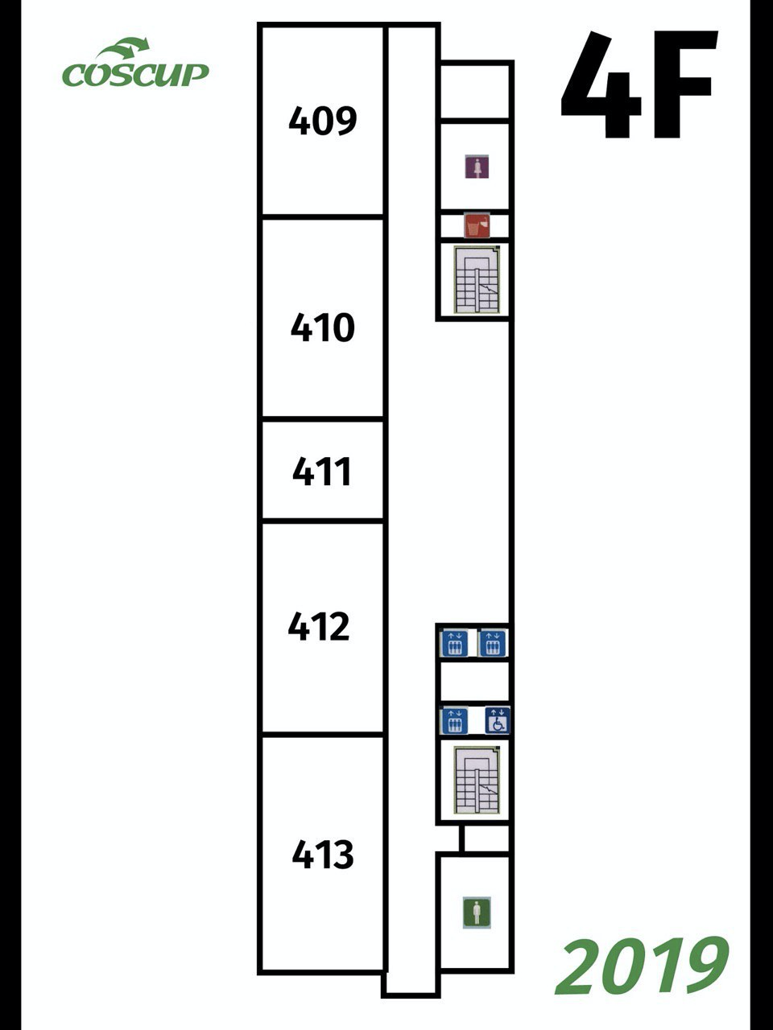
請參考 COSCUP 2019

場地平面圖
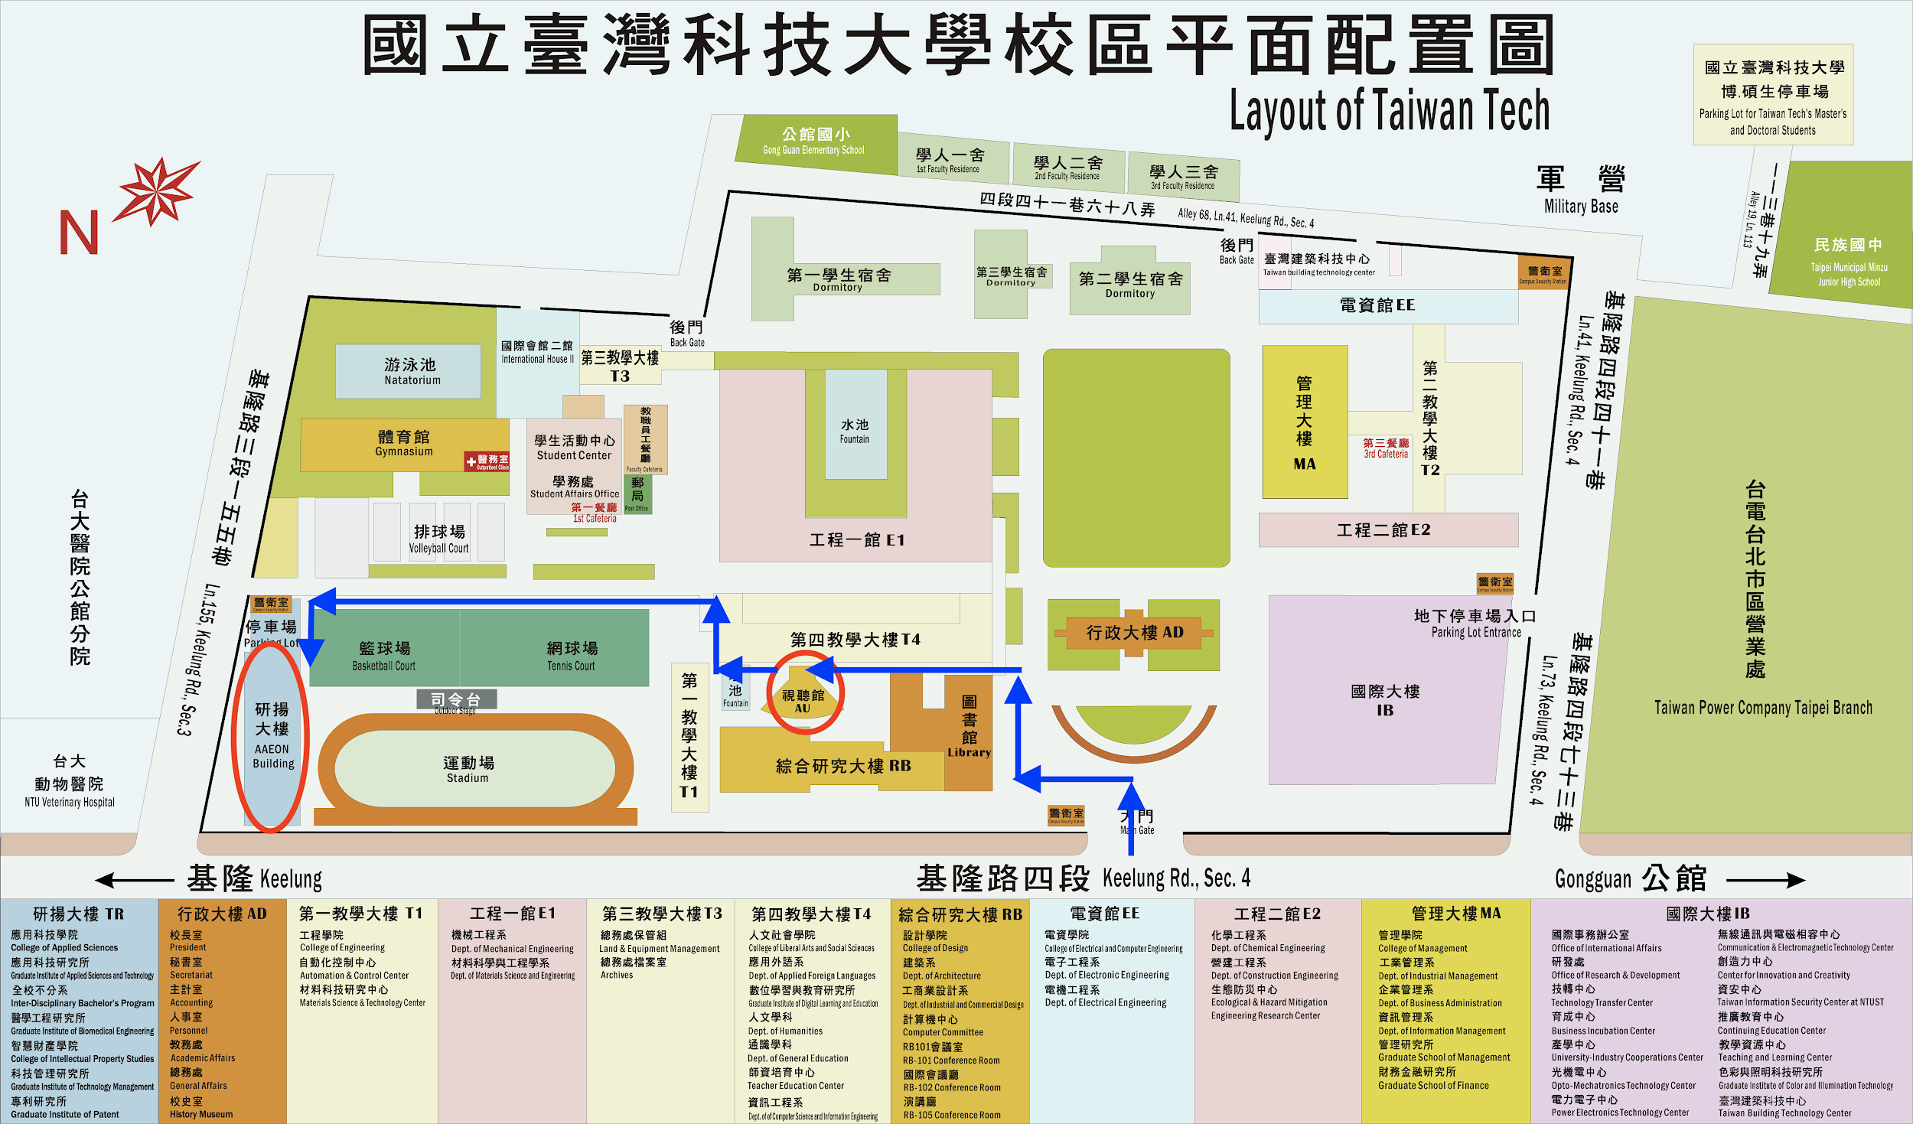
圖片來源： 校園 AED 地圖 https://student2.ntust.edu.tw/files/11-1021-4475.php?Lang=zh-tw

